Sådan bruger du budgettet
På vores hjemmeside, GLOBUSPULJEN.DK, kan du under, "Søg Puje" / "Budgetvejledning", finde den seneste opdaterede budgetvejlendning.
Helt overordnet skal du kun fylde tal ud hvor cellen er gul:

Alle andre celler er låste og vil automatisk blive opdateret.

Dette budget indeholder en oversigt , 7 budgetfaner samt en fane til beskrivelse af evt. egenfinansiering.
Alt efter hvad de konkrete projekt har af budgetlinjer skal en enkelte omkostninger skrives ind i de syv underfaner.

Her kan du i fri tekst beskrive den enkelte budgetpost.
Her skal du vælge "enhed" fra en menu. Hvis du mener at der mangler en enhed skal du bruge "stk.".
Evt. egenbetaling/andre bidrag skrives ind her.
Her kan du skrive en budgetnote i fri tekst. Denne tekst kan bruges til at forklarer en budgetlinje eller som husketekst til dig selv.

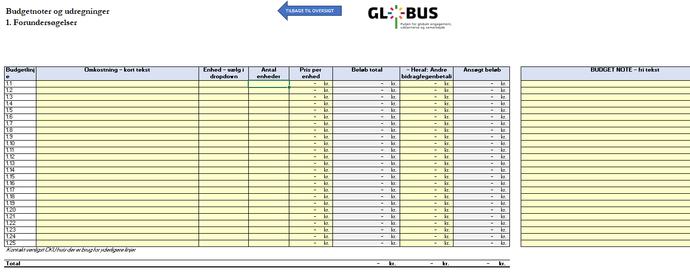

Det data der bliver udfyldt i fanebladene vil automatisk opdatere fanebladet "Oversigt". Det er i oversigten man kan se det samlede budget / regnskab.
I fanebladet "Oversigt" skal man udfylde følgende data:

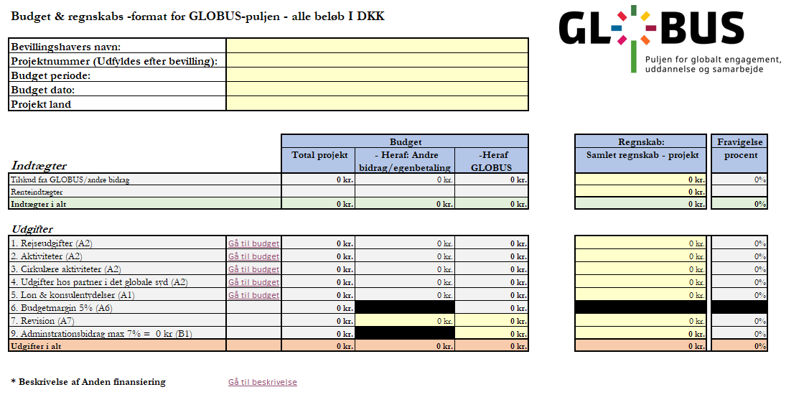

Her udfyldes de faktiske indtægter og renteindtægter. Evt renteudgifter skal stå i minus

Her udfyldes de faktiske samlede rengskabstal , på linje niveau

Her udfyldes budgetteret administrationsbidrag
På denne linje udfyldes budgetterede revisonsomkostninger

1. Rejseudgifter
TILBAGE TIL OVERSIGT
Budgetnoter og udregninger
1. Rejseudgifter

Budgetlinje | Omkostning - tekst | Enhed | Antal enheder | Pris per enhed | Beløb total | -Heraf Andre bidrag / egenbetaling | Ansøgt beløb | BUDGET NOTE - fritekst
2.1 |  |  |  |  | - kr. | - kr. | - kr.
2.2 |  |  |  |  | - kr. | - kr. | - kr.
2.3 |  |  |  |  | - kr. | - kr. | - kr.
2.4 |  |  |  |  | - kr. | - kr. | - kr.
2.5 |  |  |  |  | - kr. | - kr. | - kr.
2.6 |  |  |  |  | - kr. | - kr. | - kr.
2.7 |  |  |  |  | - kr. | - kr. | - kr.
2.8 |  |  |  |  | - kr. | - kr. | - kr.
2.9 |  |  |  |  | - kr. | - kr. | - kr.
2.10 |  |  |  |  | - kr. | - kr. | - kr.
2.11 |  |  |  |  | - kr. | - kr. | - kr.
2.12 |  |  |  |  | - kr. | - kr. | - kr.
2.13 |  |  |  |  | - kr. | - kr. | - kr.
2.14 |  |  |  |  | - kr. | - kr. | - kr.
2.15 |  |  |  |  | - kr. | - kr. | - kr.
2.16 |  |  |  |  | - kr. | - kr. | - kr.
2.17 |  |  |  |  | - kr. | - kr. | - kr.
2.18 |  |  |  |  | - kr. | - kr. | - kr.
2.19 |  |  |  |  | - kr. | - kr. | - kr.
2.20 |  |  |  |  | - kr. | - kr. | - kr.
2.21 |  |  |  |  | - kr. | - kr. | - kr.
2.22 |  |  |  |  | - kr. | - kr. | - kr.
2.23 |  |  |  |  | - kr. | - kr. | - kr.
2.24 |  |  |  |  | - kr. | - kr. | - kr.
2.25 |  |  |  |  | - kr. | - kr. | - kr.
Kontakt venligst CKU hvis der er brug for yderligere linjer

Total |  |  |  |  | - kr. | - kr. | - kr.

2. Aktiviteter
TILBAGE TIL OVERSIGT
Budgetnoter og udregninger
2. Aktiviteter

Budgetlinje | Omkostning - kort tekst | Enhed - vælg i dropdown | Antal enheder | Pris per enhed | Beløb total | - Heraf: Andre bidrag/egenbetaling | Ansøgt beløb | BUDGET NOTE - fri tekst
3.1 |  |  |  | - kr. | - kr. | - kr. | - kr.
3.2 |  |  |  | - kr. | - kr. | - kr. | - kr.
3.3 |  |  |  | - kr. | - kr. | - kr. | - kr.
3.4 |  |  |  | - kr. | - kr. | - kr. | - kr.
3.5 |  |  |  | - kr. | - kr. | - kr. | - kr.
3.6 |  |  |  | - kr. | - kr. | - kr. | - kr.
3.7 |  |  |  | - kr. | - kr. | - kr. | - kr.
3.8 |  |  |  | - kr. | - kr. | - kr. | - kr.
3.9 |  |  |  | - kr. | - kr. | - kr. | - kr.
3.10 |  |  |  | - kr. | - kr. | - kr. | - kr.
3.11 |  |  |  | - kr. | - kr. | - kr. | - kr.
3.12 |  |  |  | - kr. | - kr. | - kr. | - kr.
3.13 |  |  |  | - kr. | - kr. | - kr. | - kr.
3.14 |  |  |  | - kr. | - kr. | - kr. | - kr.
3.15 |  |  |  | - kr. | - kr. | - kr. | - kr.
3.16 |  |  |  | - kr. | - kr. | - kr. | - kr.
3.17 |  |  |  | - kr. | - kr. | - kr. | - kr.
3.18 |  |  |  | - kr. | - kr. | - kr. | - kr.
3.19 |  |  |  | - kr. | - kr. | - kr. | - kr.
3.20 |  |  |  | - kr. | - kr. | - kr. | - kr.
3.21 |  |  |  | - kr. | - kr. | - kr. | - kr.
3.22 |  |  |  | - kr. | - kr. | - kr. | - kr.
3.23 |  |  |  | - kr. | - kr. | - kr. | - kr.
3.24 |  |  |  | - kr. | - kr. | - kr. | - kr.
3.25 |  |  |  | - kr. | - kr. | - kr. | - kr.
Kontakt venligst CKU hvis der er brug for yderligere linjer

Total |  |  |  |  | - kr. | - kr. | - kr.

3. Cirkulære aktviteter
TILBAGE TIL OVERSIGT
Budgetnoter og udregninger
3. Cirkulære aktiviteter

Budgetlinje | Omkostning - kort tekst | Enhed - vælg i dropdown | Antal enheder | Pris per enhed | Beløb total | - Heraf: Andre bidrag/egenbetaling | Ansøgt beløb | BUDGET NOTE - fri tekst
4.1 |  |  |  | - kr. | - kr. | - kr. | - kr.
4.2 |  |  |  | - kr. | - kr. | - kr. | - kr.
4.3 |  |  |  | - kr. | - kr. | - kr. | - kr.
4.4 |  |  |  | - kr. | - kr. | - kr. | - kr.
4.5 |  |  |  | - kr. | - kr. | - kr. | - kr.
4.6 |  |  |  | - kr. | - kr. | - kr. | - kr.
4.7 |  |  |  | - kr. | - kr. | - kr. | - kr.
4.8 |  |  |  | - kr. | - kr. | - kr. | - kr.
4.9 |  |  |  | - kr. | - kr. | - kr. | - kr.
4.10 |  |  |  | - kr. | - kr. | - kr. | - kr.
4.11 |  |  |  | - kr. | - kr. | - kr. | - kr.
4.12 |  |  |  | - kr. | - kr. | - kr. | - kr.
4.13 |  |  |  | - kr. | - kr. | - kr. | - kr.
4.14 |  |  |  | - kr. | - kr. | - kr. | - kr.
4.15 |  |  |  | - kr. | - kr. | - kr. | - kr.
4.16 |  |  |  | - kr. | - kr. | - kr. | - kr.
4.17 |  |  |  | - kr. | - kr. | - kr. | - kr.
4.18 |  |  |  | - kr. | - kr. | - kr. | - kr.
4.19 |  |  |  | - kr. | - kr. | - kr. | - kr.
4.20 |  |  |  | - kr. | - kr. | - kr. | - kr.
4.21 |  |  |  | - kr. | - kr. | - kr. | - kr.
4.22 |  |  |  | - kr. | - kr. | - kr. | - kr.
4.23 |  |  |  | - kr. | - kr. | - kr. | - kr.
4.24 |  |  |  | - kr. | - kr. | - kr. | - kr.
4.25 |  |  |  | - kr. | - kr. | - kr. | - kr.
Kontakt venligst CKU hvis der er brug for yderligere linjer

Total |  |  |  |  | - kr. | - kr. | - kr.

4. Udgifter hos partner..
TILBAGE TIL OVERSIGT
Budgetnoter og udregninger
4. Udgifter hos partner i det globale syd

Budgetlinje | Omkostning - kort tekst | Enhed - vælg i dropdown | Antal enheder | Pris per enhed | Beløb total | - Heraf: Andre bidrag/egenbetaling | Ansøgt beløb | BUDGET NOTE - fri tekst
5.1 |  |  |  | - kr. | - kr. | - kr. | - kr.
5.2 |  |  |  | - kr. | - kr. | - kr. | - kr.
5.3 |  |  |  | - kr. | - kr. | - kr. | - kr.
5.4 |  |  |  | - kr. | - kr. | - kr. | - kr.
5.5 |  |  |  | - kr. | - kr. | - kr. | - kr.
5.6 |  |  |  | - kr. | - kr. | - kr. | - kr.
5.7 |  |  |  | - kr. | - kr. | - kr. | - kr.
5.8 |  |  |  | - kr. | - kr. | - kr. | - kr.
5.9 |  |  |  | - kr. | - kr. | - kr. | - kr.
5.10 |  |  |  | - kr. | - kr. | - kr. | - kr.
5.11 |  |  |  | - kr. | - kr. | - kr. | - kr.
5.12 |  |  |  | - kr. | - kr. | - kr. | - kr.
5.13 |  |  |  | - kr. | - kr. | - kr. | - kr.
5.14 |  |  |  | - kr. | - kr. | - kr. | - kr.
5.15 |  |  |  | - kr. | - kr. | - kr. | - kr.
5.16 |  |  |  | - kr. | - kr. | - kr. | - kr.
5.17 |  |  |  | - kr. | - kr. | - kr. | - kr.
5.18 |  |  |  | - kr. | - kr. | - kr. | - kr.
5.19 |  |  |  | - kr. | - kr. | - kr. | - kr.
5.20 |  |  |  | - kr. | - kr. | - kr. | - kr.
5.21 |  |  |  | - kr. | - kr. | - kr. | - kr.
5.22 |  |  |  | - kr. | - kr. | - kr. | - kr.
5.23 |  |  |  | - kr. | - kr. | - kr. | - kr.
5.24 |  |  |  | - kr. | - kr. | - kr. | - kr.
5.25 |  |  |  | - kr. | - kr. | - kr. | - kr.
Kontakt venligst CKU hvis der er brug for yderligere linjer

Total |  |  |  |  | - kr. | - kr. | - kr.

5. Løn & konsulentydelser
TILBAGE TIL OVERSIGT
Budgetnoter og udregninger
5. Løn & konsulentydelser

Budgetlinje | Omkostning - kort tekst | Enhed - vælg i dropdown | Antal enheder | Pris per enhed | Beløb total | - Heraf: Andre bidrag/egenbetaling | Ansøgt beløb | BUDGET NOTE - fri tekst
7.1 |  |  |  | - kr. | - kr. | - kr. | - kr.
7.2 |  |  |  | - kr. | - kr. | - kr. | - kr.
7.3 |  |  |  | - kr. | - kr. | - kr. | - kr.
7.4 |  |  |  | - kr. | - kr. | - kr. | - kr.
7.5 |  |  |  | - kr. | - kr. | - kr. | - kr.
7.6 |  |  |  | - kr. | - kr. | - kr. | - kr.
7.7 |  |  |  | - kr. | - kr. | - kr. | - kr.
7.8 |  |  |  | - kr. | - kr. | - kr. | - kr.
7.9 |  |  |  | - kr. | - kr. | - kr. | - kr.
7.10 |  |  |  | - kr. | - kr. | - kr. | - kr.
7.11 |  |  |  | - kr. | - kr. | - kr. | - kr.
7.12 |  |  |  | - kr. | - kr. | - kr. | - kr.
7.13 |  |  |  | - kr. | - kr. | - kr. | - kr.
7.14 |  |  |  | - kr. | - kr. | - kr. | - kr.
7.15 |  |  |  | - kr. | - kr. | - kr. | - kr.
7.16 |  |  |  | - kr. | - kr. | - kr. | - kr.
7.17 |  |  |  | - kr. | - kr. | - kr. | - kr.
7.18 |  |  |  | - kr. | - kr. | - kr. | - kr.
7.19 |  |  |  | - kr. | - kr. | - kr. | - kr.
7.20 |  |  |  | - kr. | - kr. | - kr. | - kr.
7.21 |  |  |  | - kr. | - kr. | - kr. | - kr.
7.22 |  |  |  | - kr. | - kr. | - kr. | - kr.
7.23 |  |  |  | - kr. | - kr. | - kr. | - kr.
7.24 |  |  |  | - kr. | - kr. | - kr. | - kr.
7.25 |  |  |  | - kr. | - kr. | - kr. | - kr.
Kontakt venligst CKU hvis der er brug for yderligere linjer

Total |  |  |  |  | - kr. | - kr. | - kr.

 | Beregningsguide til timeløn (brug den gerne!)

 | Antal timer pr. måned for personen | 160.33
 | Månedsløn inkl. St. bededagstillæg | 40,000.00 kr.
 | Arbejdsgiver betalt pension | 10%
 | Bruttoløn | 44,000.00
 | Andre omkostninger f.eks.
 | "Samlet Betaling" (AUB, AES etc.) | 467.39 kr.
 | Arbejdsgivers andel af ATP | 94.68 kr.
 | Ferietillæg | 400.00 kr.
 | Andre omkostninger

 | Total pr.måned | 44,962.07

 | Kostpris pr. time. (Total pr. måned / antal timer pr. måned) | 280.43 kr.

Beskrivelse anden financiering
TILBAGE TIL OVERSIGT
Beskrivelse af anden financiering

*Såfremt anden finansiering (fx naturaliebidrag), ikke er indsat i budgettet, kan I beskrive omfanget her.

*Hvis der modtages andre finansielle bidrag skal finansieringskilder nævnes her samt beløb og dato for forventet tilsagn.

*Hvis der på ansøgningstidspunktet ikke er givet tilsagn vedrørende andre finansielle bidrag, skal I nedenfor beskrive, om aktiviteten kan gennemføres uden samfinansiering. Og hvordan?

